Product Backlog
Product Backlog <Pila de Producto>
 |  |  |  |  |  |  |  |  | Pendiente
Nombre Proyecto: |  | Certificados Múliples de Negociación |  |  |  |  |  |  | Finalizado
Nombre Célula: |  |  |  |  |  |  |  |  | En Proceso
Release | Sprint | Epic | Prioridad | Ingeniero responsable | ROL | Esperado | Razón/ Resultado | Criterio de Aceptación | Puntaje Asignado a la historia | Observaciones
 | Sprint #3 | HU5 Acuerdo de pago (Entre 7 y 30 cuotas) | 1 | Ismael Cabana | Cobranzas |  |  | 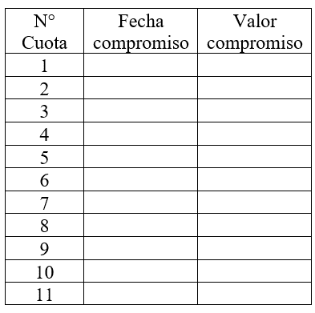 • Se requiere que cuando el cliente tenga entre de 7 y 30 cuotas, la tabla de compromisos debe ir en la segunda página, dejando la primera página solo con la información del formato (información del certificado, siga imprimiendo la variable tare y demás información como está actualmente) sin imprimir la tabla de compromiso. • Se requiere que en la segunda página se herede el mismo encabezado, el pie de página y el código de barras del formato que se está imprimiendo. • Se requiere, que, si son menos de 30 filas, la tabla se centre en la hoja, donde se impriman solo la cantidad de filas de acuerdo con el número de cuotas. Ejemplo: Notas: •Tener en cuenta que el certificado aplica para compromisos individuales y masivos •La cantidad máxima de hojas que debe generar el certificado son 2. •La segunda página debe incluir el encabezado y el pie de página y en el contenido únicamente agregar una etiqueta #tabla compromiso2# •Adicionar al final en la primera hoja la etiqueta #fin de pagina#, esto solo debe ir en los certificados que contengan tabla de compromisos masivos | 21 | Riesgo: No disponibilidad del Broker de Desarrollo
 | Sprint #3 | HU6 Acuerdo de pago (Entre 31 y 60 cuotas) | 2 | Ismael Cabana | Cobranzas |  |  | 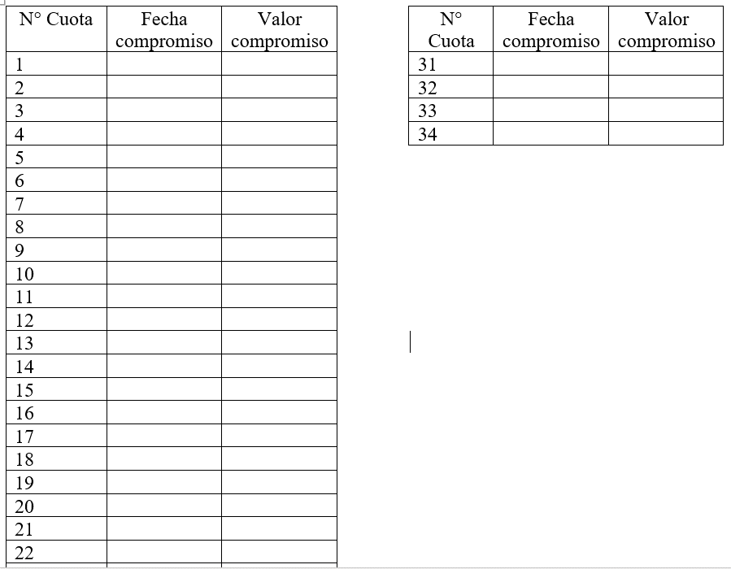 •Se requiere que cuando el cliente tenga entre de 31 y 60 cuotas, la tabla de compromisos debe ir en la segunda página, dejando la primera página solo con la información del formato (información del certificado, siga imprimiendo la variable tare y demás información como está actualmente) sin imprimir la tabla de compromiso. •Se requiere que en la segunda página se herede el mismo encabezado, el pie de página y el código de barras del formato que se está imprimiendo. •Se requiere que en la segunda hoja del certificado se impriman dos tablas cada una máxima con 30 filas, donde se impriman solo la cantidad de filas de acuerdo con el número de cuotas. •Se requiere, que, si son más de 30 filas, se impriman las dos tablas donde se impriman solo la cantidad de filas de acuerdo con el número de cuotas. Ejemplo: Notas: •Tener en cuenta que el certificado aplica para compromisos individuales y masivos •La cantidad máxima de hojas que debe generar el certificado son 2. •La segunda página debe incluir el encabezado y el pie de página y en el contenido únicamente agregar una etiqueta #tabla compromiso2# •Adicionar al final en la primera hoja la etiqueta #fin de pagina#, esto solo debe ir en los certificados que contengan tabla de compromisos masivos | 21 | Riesgo: No disponibilidad del Broker de Desarrollo
 | Sprint #3 | HU7 Código de barras certificados | 3 | Ismael Cabana | Cobranzas |  |  | •En el código de barras de todos los certificados de negociación de los productos MasterCard (tanto los actuales como los nuevos) no se muestre la numeración con la cual se genera, para cumplir con las políticas de seguridad. •Este número no puede aparecer ni en la visualización, ni el certificado que se le envía al cliente. | 21 | Riesgo: No disponibilidad del Broker de Desarrollo

Sprint 3_BurnDownChart
Burndown Chart del Sprint

 | Nombre Proyecto: | RQ_2017190_Telefonos_Adminfo
 | Nombre Célula: | Contactadores - Cobranzas

 |  | Datos Proyectados (Puntos) | Puntos por Hacer | Datos Reales (Puntos) |  | INFORMACIÓN SOBRE EL SPRINT
 | Día |  |  |  |  | Release | 9
 | 2018-07-23 | 131 | 119 | 12 |  | Fecha inicio | 2020-04-01
 | 2018-07-24 | 122 | 113 | 6 |  | Fecha fin | 2020-04-16
 | 2018-07-25 | 113 | 103 | 10 |  | Cantidad de Historias | 2.00
 | 2018-07-26 | 104 | 87 | 16 |  | Total puntos | 131.0
 | 2018-07-27 | 95 | 75 | 12 |  | Dias sprint | 15
 | 2018-07-30 | 86 | 52 | 23 |  | Puntos/día | 9
 | 2018-07-31 | 77 | 45 | 7 |  | Tareas/día | 3
 | 2018-08-01 | 68 | 42 | 3 |  | Etapa | Desarrollo / Pruebas
 | 2018-08-02 | 59 | 32 | 10 |  | Cantidad de incidentes abiertos | 0
 | 2018-08-03 | 50 | 22 | 10 |  | Cantidad de incidentes cerrados | 0
 | 2018-08-06 | 41 | 16 | 6 |  | Review
 | 2018-08-08 | 32 | 16 | 0 |  | Retrospectiva
 | 2018-08-09 | 23 | 10 | 6 |  | Planning Sprint #
 | 2018-08-10 | 14 | 0 | 10
 | 2018-08-13 | 5 | 0 | 0
Burndown Chart por Sprint
 |  |  |  | 131

 | IDHU | Historia de Usuario | Total Tareas | Puntos HU | Tarea Finalizada | % Finalizado | Puntos Terminados
 | #REF! | Modificar formulario de creación de direcciones | 4.00 | 21 | 4.00 | 100% | 21
 | 2 | Parametrizaciones de los criterios del plano para eliminar teléfonos | 11.00 | 21 | 11.00 | 100% | 21
 | 3 | Criterios y creación del plano con teléfonos a eliminar | 18.00 | 55 | 18.00 | 100% | 55
 | 4 | Creación de Opción para descargar los planos de eliminación de teléfonos diarios | 8.00 | 34 | 8.00 | 100% | 34
 |  |  | 41.00 | 131.00 | 41.00 | 100% | 131

